List1
Příloha č.1 - "Dodávka nábytku - kancelářské a konferenční židle" - technická specifikace
P.č. | Komodita | Počet/ks | Cena/ks | Cena celkem (s DPH) | Minimální požadované technické parametry | Kategorie | Poznámka barva-počet ks | Obrázek
1 | Kancelářská židle otočná s podhlavníkem | 1 |  | 0 | Kancelářská židle otočná s podhlavníkem ● Mechanika synchronní s horizontálním posunem sedáku, 5 polohami aretace, nastavením tuhosti dle váhy uživatele ● Kříž pětiramenný leštěnný kov ● Kolečka univerzální min. průměr 60mm pro koberce ● Opěrka hlavy stavitelná v černé prodyšné síťovině ● Područky černé stavitelně výškově a hloubkově, otočné s horní měkčenou dotykovou plochou ● Opěrka bederní výškově stavitelná ● Výška sedu min. 45 cm, max. 60 cm ● Šířka sedu min. 50 cm, hloubka sedu min. 45 cm ● Sedák čalouněný, barva viz "Poznámka", výplň studená pěna ● Výška židle celková min. 100 cm, max 131 cm ● Opěrák pevný, čalouněný se samonosné černé síťoviny ● Otěruvzdornost min. 100 000 cyklů ● Nosnost min. 130 kg (např. typ Lyra Net)● Záruční doba 5 let | Sedadla-křesla otočná | sedák: barva modrá, opěrák: barva tmavě šedá | 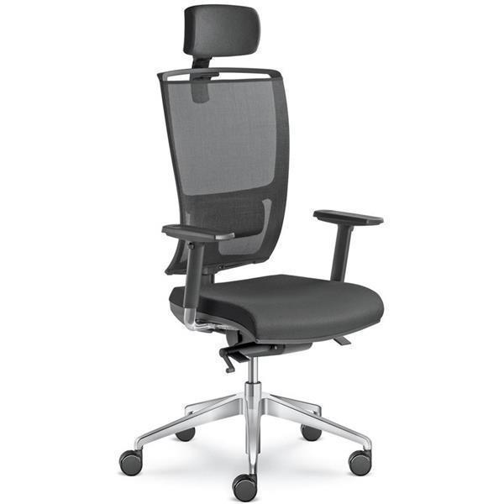

2 | Kancelářská židle otočná | 30 |  | 0 | Kancelářská židle otočná ● Mechanika synchronní s horizontálním posunem sedáku, 5 polohami aretace, nastavením tuhosti dle váhy uživatele ● Kříž pětiramenný černý nylon ● Kolečka univerzální min. průměr 60mm pro koberce ● Područky černé stavitelné výškově s horní měkčenou dotykovou plochou ● Opěrka bederní výškově stavitelná ● Výška sedu min. 44 cm, max. 60 cm ● Šířka sedu min. 50 cm, hloubka sedu min. 45 cm ● Sedák čalouněný, barva viz "Poznámka" ● Výška židle celková min. 97 cm, max 115 cm ● Opěrák pevný, čalouněný ● Otěruvzdornost min. 100 000 cyklů ● Nosnost min. 130 kg (např. typ Lyra) ● Záruční doba 5 let | Sedadla-křesla otočná | barva šedo/modrá | 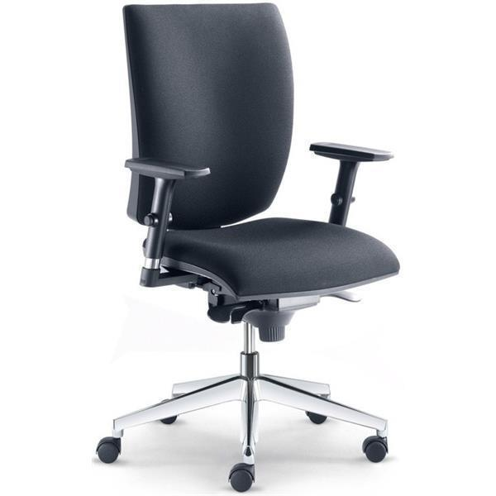

3 | Kancelářské křeslo otočné s podhlavníkem | 1 |  | 0 | Kancelářské křeslo otočné s podhlavníkem pro 24h provoz ● Mechanika synchronní s horizontálním posunem sedáku, s polohou aretace, nastavením tuhosti dle váhy uživatele ● Kříž kovový pětiramenný černé barvy ● Kolečka univerzální min. průměr 60mm pro koberce ● Opěrka hlavy stavitelná hloubkově a výškově ● Područky černé stavitelně výškově a hloubkově, otočné s horní měkčenou dotykovou plochou ● Opěrka bederní hloubkově stavitelná ● Výška sedu min. 40 cm, max. 50 cm ● Šířka sedu min. 54 cm, hloubka sedu min. 48 cm, max. 52 cm ● Sedák čalouněný, barva viz "Poznámka" ● Výška židle celková min. 100 cm, max 133 cm ● Opěrák čalouněný ● Otěruvzdornost min. 100 000 cyklů ● Nosnost min. 150 kg (např. typ Nonstop)● Záruční doba 5 let | Sedadla-křesla otočná | barva tmavě modrá | 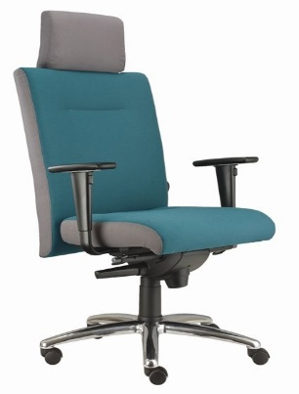

4 | Konferenční židle | 30 |  | 0 | Konferenční židle s černou plastovou područkou ● Kostra ocelová v provedení chrom● Plastové špunty na dolní straně nohou ● Výška sedu min. 44 cm, max 46 cm ● Šířka sedu min. 44 cm, max. 48 cm ● Šířka mezi opěrkami min. 49cm ● Hloubka sedu min. 46 cm, max. 48 cm ● Sedák čalouněný, materiál 100% polyester ● Opěrák čalouněný, materiál 100% polyester ● Výška židle min. 80 cm, max. 83 cm ● Židle je stohovatelná ● Otěruvzdornost min. 100 000 cyklů ● Nosnost min. 120 kg(např. typ Neo) ● Záruční doba 3 roky | Židle - konferenční | barva modrá | 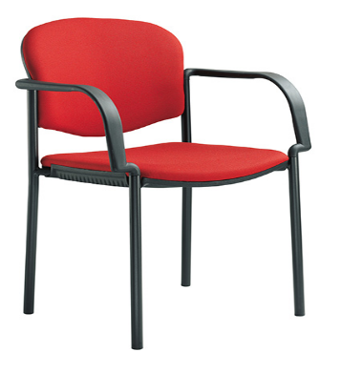

 |  |  | Celkem | 0 Kč

 |  |  |  |  | K Nabídce u položky č.1, 2, 3 přiložte Certifikát zkušebního ústavu

 |  |  |  |  | K nabídce přiložte produktový list nebo přesnou specifikaci a foto předmětu koupě

 |  |  |  |  | Montáž požadována

